01 al 31 marzo 2021
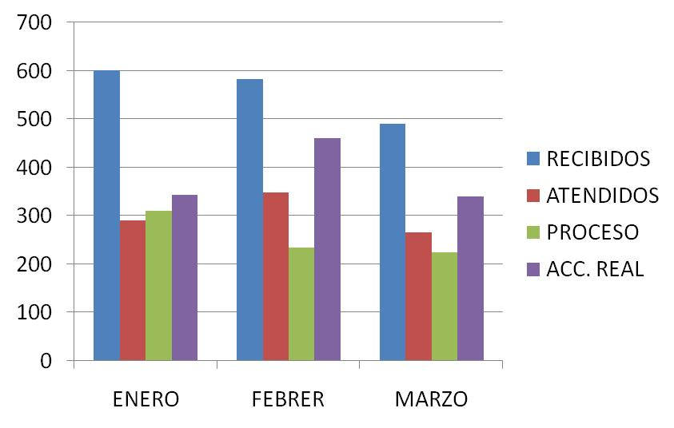
DIRECCIÓN DE ALUMBRADO PÚBLICO
INFORME MENSUAL

MES |  |  | DEL | AL | AÑO | RECIBIDOS
01 al 31 de marzo 2021 |  |  |  |  |  | 491

 |  | ACCIONES REALIZADAS

ACCIONES |  |  |  |  |  | TOTAL GRAL | ACCIONES | TOTAL GRAL
Cambio de Luminaria |  |  |  |  |  | 7 | Luminaria Reparada | 195
Cambio de Poste |  |  |  |  |  | 0 | Reinstalacion de luminaria | 0
Circuito Reparado |  |  |  |  |  | 70 | Reparacion de Reflector | 0
Circuito Restablecido |  |  |  |  |  | 0 | Retiro de la Base del Poste | 0
Excavacion de Cepas e Instalacion de Anclas |  |  |  |  |  | 0 | Retiro de Poste (Concreto) | 0
Instalacion de Adornos Patrios |  |  |  |  |  | 0 | Retiro de Poste (Metalico) | 0
Instalacion de Luminarias |  |  |  |  |  | 14 | Retiro de Reflector o Luminaria | 0
Instalacion de Poste |  |  |  |  |  | 0 | Se encontro Funcionando Normal | 8
Instalacion de Reflector (Provicional) |  |  |  |  |  | 0 | Se Recogio Luminaria Caida | 0
Instalacion de Reflectores |  |  |  |  |  | 5 | Servicio | 41
 |  |  |  |  |  |  | Otros (tendido de linea)
 |  |  |  |  |  |  | Total Servicios | 340
 | Los servicios realizados consisten en el apoyo a diversas dependencias y atención de reportes
ORIGEN DE REPORTES |  |  |  |  |  |  | COLONIAS DE MAYOR INCIDENCIA
VIA TELEFONICA |  |  |  |  |  | 368 | NVA. SANTA MARIA
OFICIO |  |  |  |  |  | 16 | HUERTAS
PLATAFORMA CIUDADANA |  |  |  |  |  | 72 | CENTRO TLAQUEPAQUE
CORRECTIVO INTERNO |  |  |  |  |  | 33 | CAMICHINES
OTRO (SUPERVICION AREA TECNICA) |  |  |  |  |  |  | PARQUES STA. MARIA

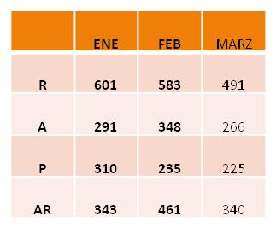
CIRCUITOS REICIDENTES
CALLE |  |  |  | COLONIA
ALVAREZ DEL CASTILLO |  |  |  | QUINTAS TLAQUEPAQUE
24 DE FEBRERO |  |  |  | FCO. I MADERO
PROL. MORELOS |  |  |  | TOLUQUILLA
AV. LA NORIA |  |  |  | EL ZALATE
REAL PERONES |  |  |  | CAMICHINES

